2021_12_data
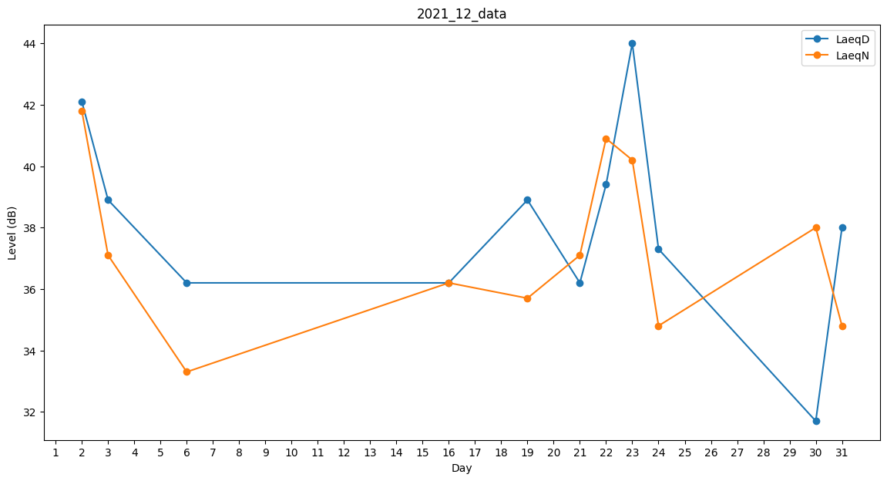
Day | LaeqD | LaeqN
1 | 34.6 | 0
2 | 42.1 | 41.8
3 | 38.9 | 37.1
4 | 0 | 0
5 | 0 | 0
6 | 36.2 | 33.3
7 | 36.9 | 0
8 | 0 | 0
9 | 0 | 0
10 | 0 | 0
11 | 40.6 | 0
12 | 38 | 0
13 | 0 | 33.4
14 | 0 | 33.4
15 | 37.1 | 0
16 | 36.2 | 36.2
17 | 40.1 | 0
18 | 33.2 | 0
19 | 38.9 | 35.7
20 | 0 | 33.4
21 | 36.2 | 37.1
22 | 39.4 | 40.9
23 | 44 | 40.2
24 | 37.3 | 34.8
25 | 36 | 0
26 | 31.7 | 0
27 | 0 | 0
28 | 0 | 0
29 | 0 | 0
30 | 31.7 | 38
31 | 38 | 34.8

